상품제안서
네이쳐 고음 전자 호루라기 충전식 야외 고음 생존 호루라기 | 상품코드: F27624

 |  |  |  |  |  |  | 02-412-0044 | www.easy1.co.kr
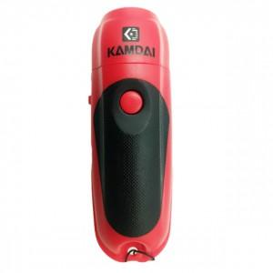

【상세/제작정보】 | 스티커 제작및 부착 비용 별도 문의.

【인쇄/포장옵션】 | / 포장불가능

【공급단가】 | 수량 | 20~ | 50~ | 100~ | 300~ | 500~
*VAT별도 | 단가 | 29,280원 | 28,790원 | 28,060원 | 27,570원 | 26,840원

【상품 URL】 | https://easy1.co.kr:443/src/goods_detail.php?gdno=27624

